รูป อาคาร-เอกสาร
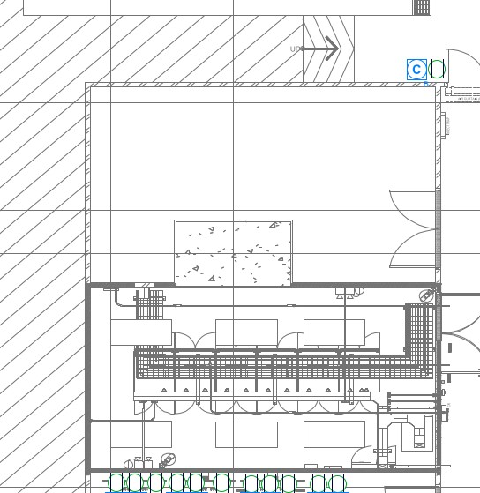

Server ล่า ICT MainComm บน

